Inhalt
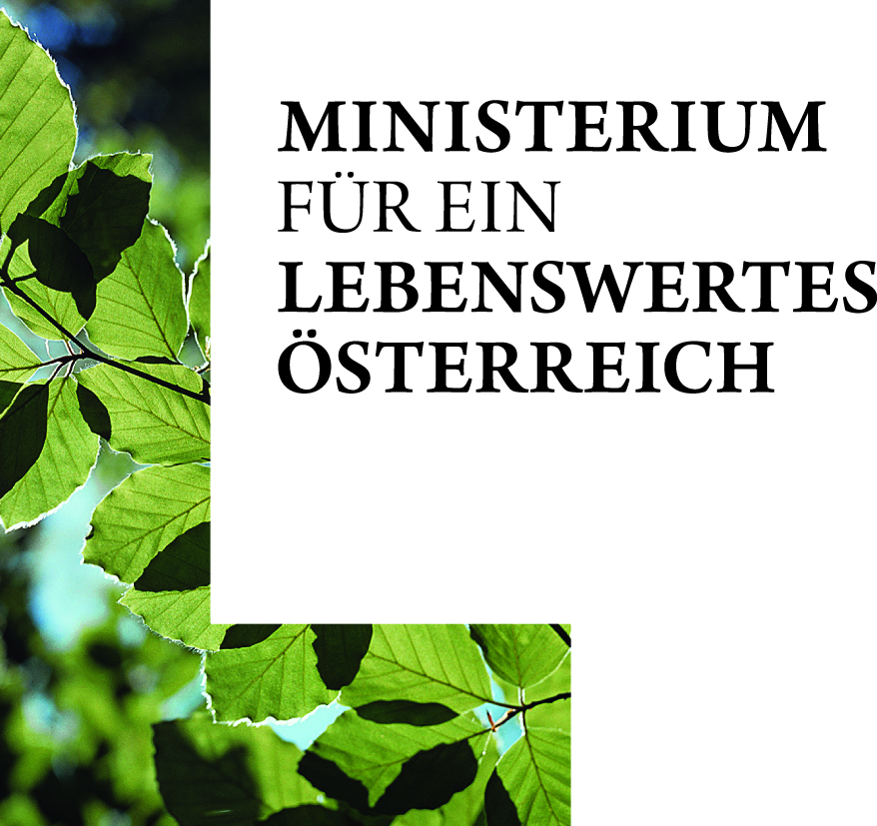
Bundesministerium für Land- und Forstwirtschaft,
Umwelt und Wasserwirtschaft

HOLZEINSCHLAGSMELDUNG für das Jahr 2016

Tabellenverzeichnis
Zur Navigation auf die jeweilige Tabelle klicken

Österreich
Gesamt (mit Vorjahresvergleich)
Betriebe <200 ha (mit Vorjahresvergleich)
Betriebe ab 200 ha (ohne ÖBf AG) (mit Vorjahresvergleich)
ÖBf AG (mit Vorjahresvergleich)
Österreich gesamt - Vergleich mit 5-Ø und 10-Ø

Burgenland
Gesamt (mit Vorjahresvergleich)
Betriebe <200 ha (mit Vorjahresvergleich)
Betriebe ab 200 ha (ohne ÖBf AG) (mit Vorjahresvergleich)
ÖBf AG (mit Vorjahresvergleich)

Kärnten
Gesamt (mit Vorjahresvergleich)
Betriebe <200 ha (mit Vorjahresvergleich)
Betriebe ab 200 ha (ohne ÖBf AG) (mit Vorjahresvergleich)
ÖBf AG (mit Vorjahresvergleich)

Niederösterreich
Gesamt (mit Vorjahresvergleich)
Betriebe <200 ha (mit Vorjahresvergleich)
Betriebe ab 200 ha (ohne ÖBf AG) (mit Vorjahresvergleich)
ÖBf AG (mit Vorjahresvergleich)

Oberösterreich
Gesamt (mit Vorjahresvergleich)
Betriebe <200 ha (mit Vorjahresvergleich)
Betriebe ab 200 ha (ohne ÖBf AG) (mit Vorjahresvergleich)
ÖBf AG (mit Vorjahresvergleich)

Salzburg
Gesamt (mit Vorjahresvergleich)
Betriebe <200 ha (mit Vorjahresvergleich)
Betriebe ab 200 ha (ohne ÖBf AG) (mit Vorjahresvergleich)
ÖBf AG (mit Vorjahresvergleich)

Steiermark
Gesamt (mit Vorjahresvergleich)
Betriebe <200 ha (mit Vorjahresvergleich)
Betriebe ab 200 ha (ohne ÖBf AG) (mit Vorjahresvergleich)
ÖBf AG (mit Vorjahresvergleich)

Tirol
Gesamt (mit Vorjahresvergleich)
Betriebe <200 ha (mit Vorjahresvergleich)
Betriebe ab 200 ha (ohne ÖBf AG) (mit Vorjahresvergleich)
ÖBf AG (mit Vorjahresvergleich)

Vorarlberg
Gesamt (mit Vorjahresvergleich)
Betriebe <200 ha (mit Vorjahresvergleich)
Betriebe ab 200 ha (ohne ÖBf AG) (mit Vorjahresvergleich)

Wien
Gesamt (mit Vorjahresvergleich)
Betriebe <200 ha (mit Vorjahresvergleich)
Betriebe ab 200 ha (ohne ÖBf AG) (mit Vorjahresvergleich)
ÖBf AG (mit Vorjahresvergleich)

IMPRESSUM
Medieninhaber und Herausgeber:
Bundesministerium für Land- und Forstwirtschaft, Umwelt und Wasserwirtschaft
Stubenring 1, A-1012 Wien

Gesamtkoordination: DI Johannes Prem
Redaktion: DI Raphaela Beer
E-Mail: abt31@bmlfuw.gv.at

